CASETON
 |  |  |  |  |  |  |  |  |  | Fecha de solicitud:
T-120 | T-108 | T-89 | TOTAL
10 | 14 | 11 | 35 |  |  |  |  | MATERIAL |  | CASETON 18 VIVIENDAS 2DA ETAPA
52 | 65 | 102 | 2552 | PZA | CASETON 50X60X15 CM POLIESTIRENO EXPANDIDO | $38.95 | $99,400.40 | PROVEEDOR |  | ESTRUTEC
105 | 130 | 111 | 4095 | PZA | CASETON 60x70x10 CM POLIESTIRENO EXPANDIDO | $62.70 | $256,756.50 | CANT | UNI | DESCRIPCION | 30-Sep-25 | 7-Nov-25 | 6-Nov-25 | ENTREGADO | FALTANTE
 |  |  |  |  |  |  | $356,156.90 | 1727 | PZA | CASETON 60x40x15 CM POLIESTIRENO EXPANDIDO | 600 |  | 1127 | 1727 | 0
 |  |  |  |  |  |  |  | 1858 | PZA | CASETON 60x70x13CM POLIESTIRENO EXPANDIDO | 620 | 360 |  | 980 | 878
 |  |  |  |  |  |  |  |  |  |  |  |  |  | 0 | 0

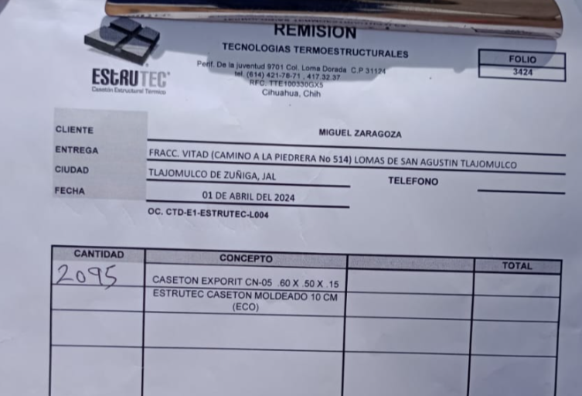

 |  |  |  |  | |

0697 AZYCO (3)
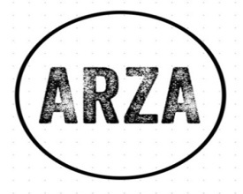
 |  | ORDEN DE COMPRA N° 0697
 |  | Fecha de solicitud: |  | OCTUBRE 12 2023
 |  | OBRA SOLUM

MATERIAL |  | GRIFERIA
LOTES:
PROVEEDOR: |  | AZYCO
CANTIDAD | VOLUMEN | DESCRIPCION | P.U. | MONTO | OBSERVACIONES |  | MATERIAL PENDIENTE DE ENTREGA | ESTATUS FACTURA
94.00 | PZA | MEDIO CESPOL P/LAV 219 LATON URREA | 186.90 | 17,568.60 | SE RECIBIERON 32 PZAS EL DÍA 04 DE DICIEMBRE 2023 CON LA FACTURA N°1048481 |  | 62.00 | SE REALIZO UN ABONO DE $15,824.73/ SALDO $71,300.78 | 11,587.80
94.00 | PZA | CONTRA P/LAV C/REB 4206CP CROMO DICA | 143.50 | 13,489.00 | SE RECIBIERON 32 PZAS EL DÍA 04 DE DICIEMBRE 2023 CON LA FACTURA N°1048481 |  | 62.00 | SE REALIZO UN ABONO DE $15,824.73/ SALDO $71,300.78 | 8,897.00
70.00 | PZA | MONOMANDO P/PREG 4470E CROMO DICA | 454.21 | 31,794.70 | RECIBIDO EN SU TOTALIDAD 3 ENTREGAS PARCIALES ENTREGA 1 FACT. 1044467 FECHA 17 OCT 2023 PAGADA EL 01 DE DICIEMBRE 2023 POR TRANSFERENCIA 2DA ENTREGA 07 DE NOVIEMBRE 2023 FACT. 1048478 $10,537.67 Y 3ER ENTREGA 04 DIC 2023 FACT 1048479 $10,537.67 |  | 10.00 | PAGADAS TODAS LAS FACTURAS POR TRANSFERENCIA EL 18 DE DICIEMBRE | 4,542.10
94.00 | PZA | MONOMANDO PARA LAV 4459 CROMO DICA | 648.41 | 60,950.54 | SE RECIBIERON 32 PZAS EL DÍA 04 DE DICIEMBRE 2023 CON LA FACTURA N°1048481 $87,125.51 |  | 62.00 | SE REALIZO UN ABONO DE $15,824.73/ SALDO $71,300.78 | 40,201.42
60.00 | PZA | REGADERA RED 4538 R CROMO DICA | 382.67 | 22,960.20 | SE RECIBIERON 20 PZAS EL DÍA 04 DE DICIEMBRE 2023 CON LA FACTURA 1048481 $87,125.51 |  | 40.00 | SE REALIZO UN ABONO DE $15,824.73/ SALDO $71,300.78 | 15,306.80
60.00 | PZA | BRAZO P/ REG RED C/CHAP 4550 BRR 40 CMS CROMO DICA | 252.66 | 15,159.60 | SE RECIBIERON 20 PZAS EL DÍA 04 DE DICIEMBRE 2023 CON LA FACTURA 1048481 $87,125.51 |  | 40.00 | SE REALIZO UN ABONO DE $15,824.73/ SALDO $71,300.78 | 10,106.40
94.00 | PZA | JGO DE ACCESORIOS 1001CL URREA | 971.24 | 91,296.56 | SE RECIBIERON 32 PZAS EL DÍA 04 DE DICIEMBRE 2023 CON LA FACTURA N°1048481 $87,125.51 |  | 62.00 | SE REALIZO UN ABONO DE $15,824.73/ SALDO $71,300.78 | 60,216.88
65.00 | cajas | 20 X 20 ALBIS 1.50 GRIS | 180.00 | 11,700.00 | SE RECIBIERON 22 CAJAS EL DÍA 04 DE DICIEMBRE 2023 CON LA FACTURA 1048480 $4,593.60 / PAGADA 18 DE DICIEMBRE POR TRANSFERENCIA |  | 43.00 | FACTURA POR LAS 22 CAJAS PAGADA EN 18 DE DICIEMBRE POR MEDIO DE TRANSFERENCIA | 7,740.00
 |  |  |  | 0.00
 |  |  |  | 0.00
 |  | SUBTOTAL |  | 264,919.20 |  |  |  |  | 158,598.40
 |  | IVA |  | 42,387.07
 |  | TOTAL |  | 307,306.27

FACTURA | PAGADA | FECHA EN OBRA | MONTO
1044467 | 1-Dec-23 | 17-Oct-23 | $10,537.67 | $296,768.60
1048480 | 18-Dec-23 | 4-Dec-23 | $4,593.60 | $292,175.00
1048479 | 18-Dec-23 | 4-Dec-23 | $10,537.67 | $281,637.33
1048478 | 18-Dec-23 | 4-Dec-23 | $10,537.67 | $271,099.66
1048481 | 18-Dec-23 | 4-Dec-23 | $15,824.73 | $255,274.93
 |  |  |  | $255,274.93
 |  |  |  | $255,274.93
NOTA: LA FACTURA 1048481 ES POR UN MONTO DE $87,125.51 Y SE HIZO UN ABONO DE $15,824.73

MATERIAL PENDIENTE DE ENTREGA |  | DESCRIPCION | P.U.
62 | PZAS | MEDIO CESPOL P/LAV 219 LATON URREA | 186.90 | 11,587.80
62 | PZAS | CONTRA P/LAV C/REB 4206CP CROMO DICA | 143.50 | 8,897.00
10 | PZAS | MONOMANDO P/PREG 4470E CROMO DICA | 454.21 | 4,542.10
62 | PZAS | MONOMANDO PARA LAV 4459 CROMO DICA | 648.41 | 40,201.42
40 | PZAS | REGADERA RED 4538 R CROMO DICA | 382.67 | 15,306.80 |  | Buenas tardes para hacer de su conocimiento que eldía de hoy en el transcurso de la tarde se reañozara este pago el cual cubre lo siguiente el cual cubre bla bla
40 | PZAS | BRAZO P/ REG RED C/CHAP 4550 BRR 40 CMS CROMO DICA | 252.66 | 10,106.40 |  | saldo al materialo pendiente de entrega
62 | PZAS | JGO DE ACCESORIOS 1001CL URREA | 971.24 | 60,216.88
43 | PZAS | 20 X 20 ALBIS 1.50 GRIS | 180.00 | 7,740.00

 |  |  |  | 158,598.40
 |  |  |  | 25,375.74
 |  |  |  | 183,974.14
 |  | SALDO PENDIENTE DE LA FACTURA 1048481 |  | 71,300.78
 |  | SALDO PENDIENTE DE PAGO |  | 255,274.92

